Munka1
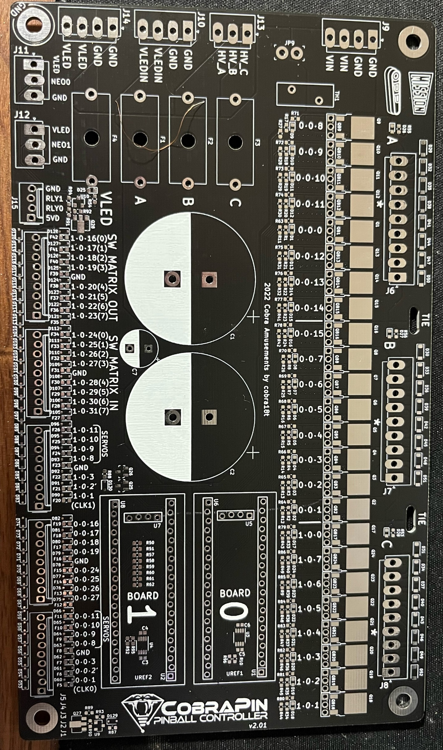

 |  |  | 0-0-8 | LEFT FLIPPER MAIN
 |  |  | 0-0-9 | LEFT FLIPPER HOLD
 |  |  | 0-0-10 | RIGHT FLIPPER MAIN
 |  |  | 0-0-11 | RIGHT FLIPPER HOLD
 |  |  | 0-0-0 | SLINGSHOT
 |  |  | 0-0-12 | POPBUMPER 1
 |  |  | 0-0-13 | POPBUMPER 2
 |  |  | 0-0-14 | POPBUMPER 3

 |  |  | 0-0-15 | TROUGH EJECT
 |  |  | 0-0-7 | PLUNGER
 |  |  | 0-0-6 | LEFT TARGET BANK RST
 |  |  | 0-0-5 | RIGHT TARGET BANK RST
 |  |  | 0-0-4 | UPPER TARGET BANK RST
 |  |  | 0-0-3 | UPPER KICKER
 |  |  | 0-0-2 | DRAIN KICKER

25 pf sensor | 0-0-16
4 pf coil | 0-0-17 | PLUNGER EXIT
 | 0-0-18 | PLUNGER DETECT
 | 0-0-19
 | 0-0-24
 | 0-0-25 | TROUGH 2
 | 0-0-26 | TROUGH 1
 | 0-0-27 | DRAIN DETECT
 | 0-0-11 | SLINGSHOT
 | 0-0-10 | POPBUMPER 3
 | 0-0-9 | POPBUMPER 2
 | 0-0-8 | POPBUMPER 1
 | 0-0-3 | START BUTTON
 | 0-0-2 | FLIPPER RIGHT
 | 0-0-1 | FLIPPER LEFT

